Diagramme
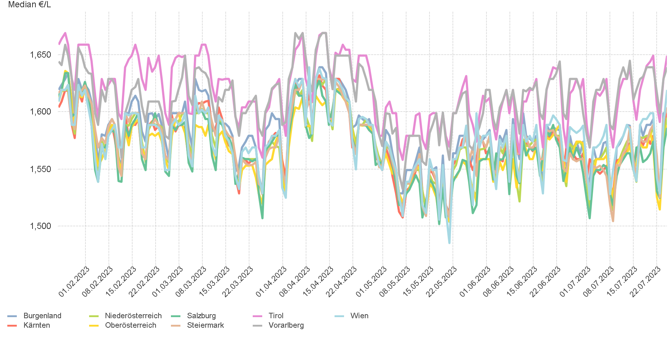
4.2. Entwicklung Median für "Diesel" Preisen

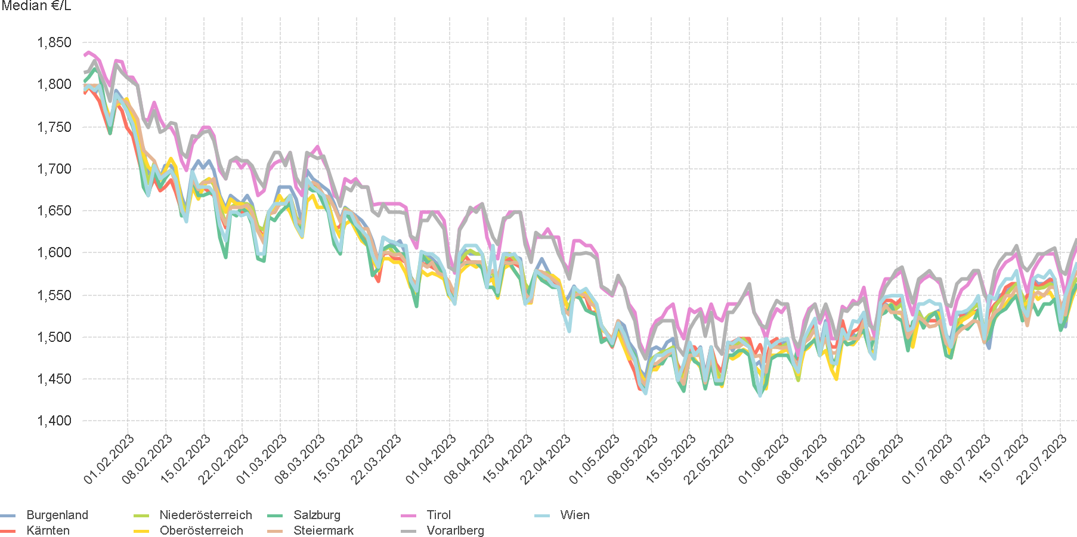

4.4. Entwicklung Median für "Super" Preisen

